Inputs
 | Dimensiones
Regional

Tipo de obra

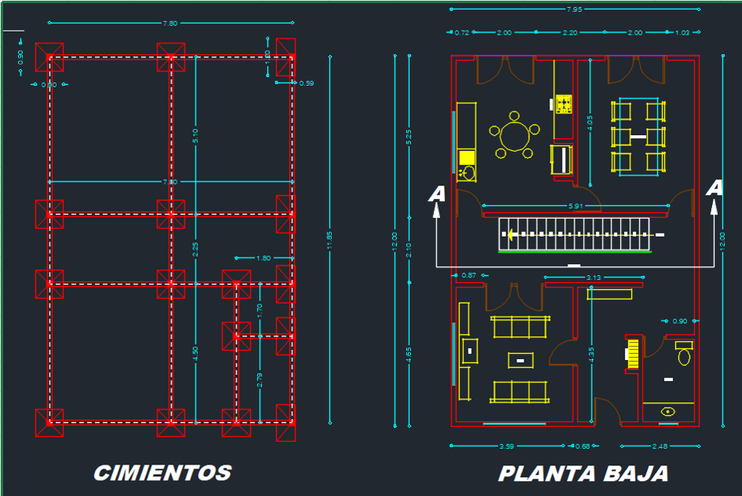
Scanner Obra:

